grafiek
 | 1 | 2 | 3 | 4
staart | 1 | 5 | 6 | 4
linkervleuger | 10 | 4 | 12 | 6
rechtervleuger | 7 | 10 | 9 | 6
piloot | 25 | 27 | 24 | 4
keeper | 0 | 0 | 0 | 0
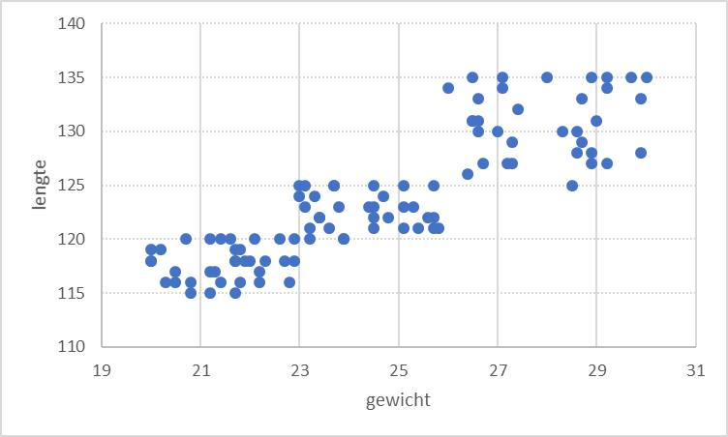
Scatter Chart

goals per position per birth cat

